Outline
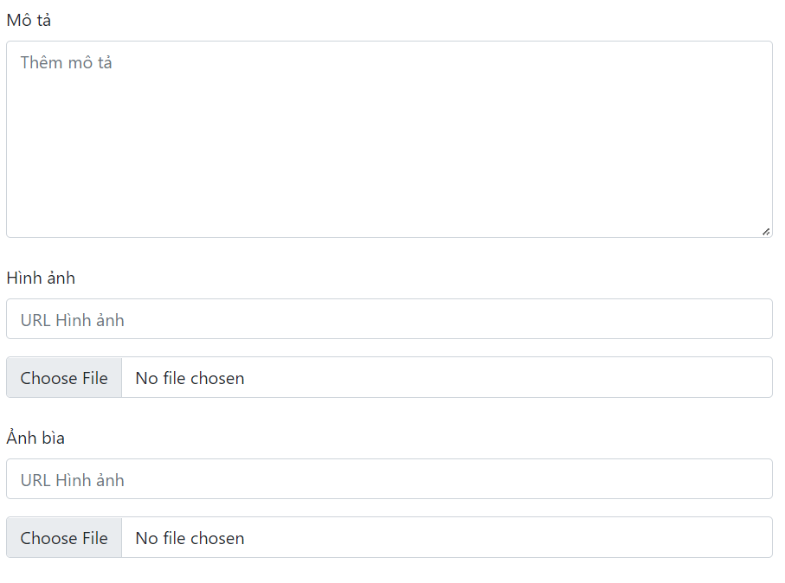
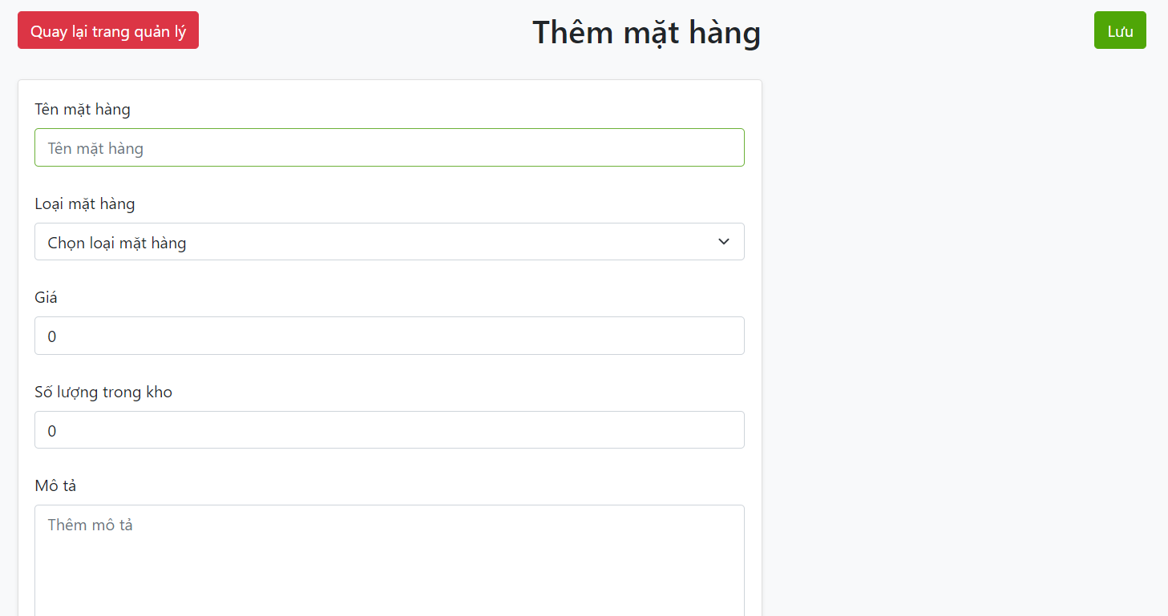
Program Outline
Outline Screen | Ngôn ngữ lập trình
 | JavaScript
 | OutLine - Xử lý function
 | Xử lý cho người dùng thêm mặt hàng mới

